Planilha1
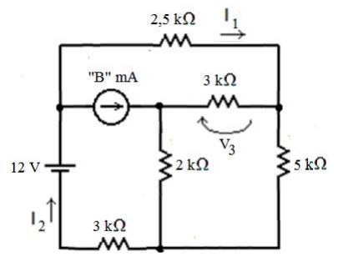
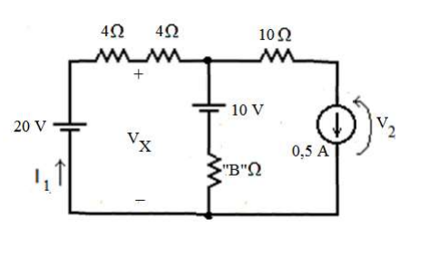
Questão 1 |  |  |  |  |  | Questão 2

N >= 5 |  |  |  |  |  | N >= 5

N | 10 |  |  |  |  | N | 10
B | 5 |  |  |  |  | B | 5

R1 | 5 | k ohm |  |  |  | V1 | 20 | ohm
R2 | 2 | k ohm |  |  |  | V3 | 10 | ohm
R3 | 3 | k ohm |  |  |  | i2 | 0.5 | A | i1 | 0.9615 | A
 |  |  |  |  |  |  |  |  | V2 | 7.3077 | V
 |  |  |  |  |  |  |  |  | Vx | 16.1538 | V
RA | 0.6 | k ohm
RB | 1.5 | k ohm | i1 | -1.0000 | mA
RC | 1 | k ohm | i2 | 4.0000 | mA
 |  |  | V3 | 4.5000 | V
RB' | 4 | k ohm
RC' | 4 | k ohm

